Máquina de estado
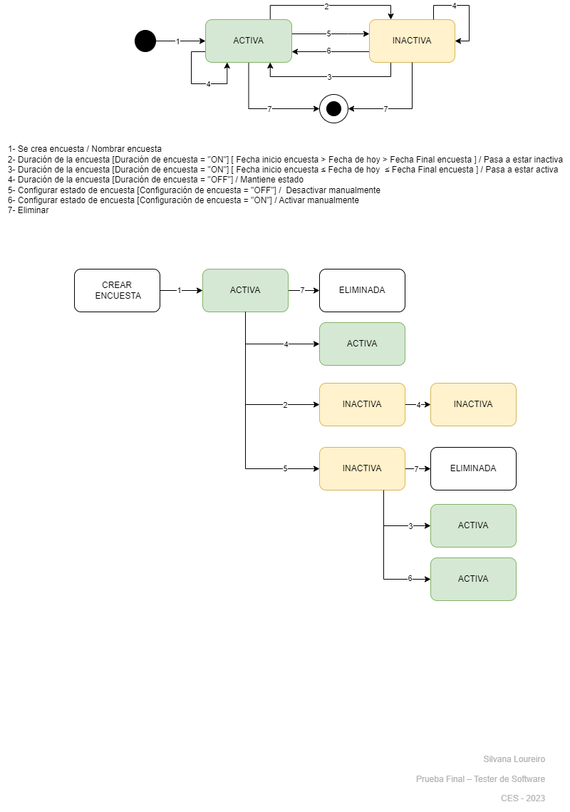
Máquina de estado

SISTEMA | Survio (https://www.survio.com/es/)

FUNCIONALIDAD | 4 Crear encuesta (Ciclo de vida)

CP 1
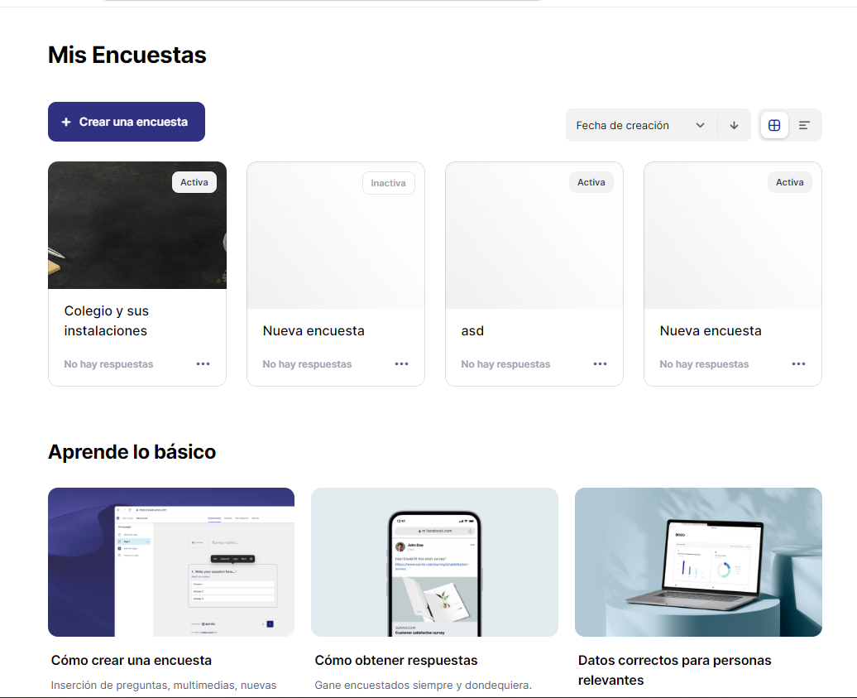
 | SISTEMA |  |  | Survio (https://www.survio.com/es/)

 | FUNCIONALIDAD |  |  | 4 Crear encuesta (Ciclo de vida)

Ambiente de pruebas:
 | Plataforma: | Google Chrome 119.0.6045.160 |  |  |  | CP 1 | INCIDENTE:
 |  |  |  |  |  |  | Descripción del incidente:
 | SO: | Windows 10 pro
 | Versión de SO: | 22H2 |  |  |  |  | Nota:

 |  | Entrada |  | Resultado esperado
 |  | Evento | Guarda | Acción | Estado
 |  | Se crea encuesta |  | Nombrar encuesta | ACTIVA
 |  | Eliminada |  | Eliminar | FIN

 |  | Resultado obtenido: |  | Se crea y elimina correctamente

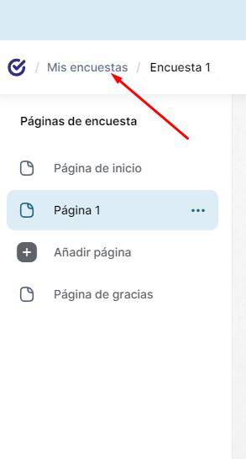
1
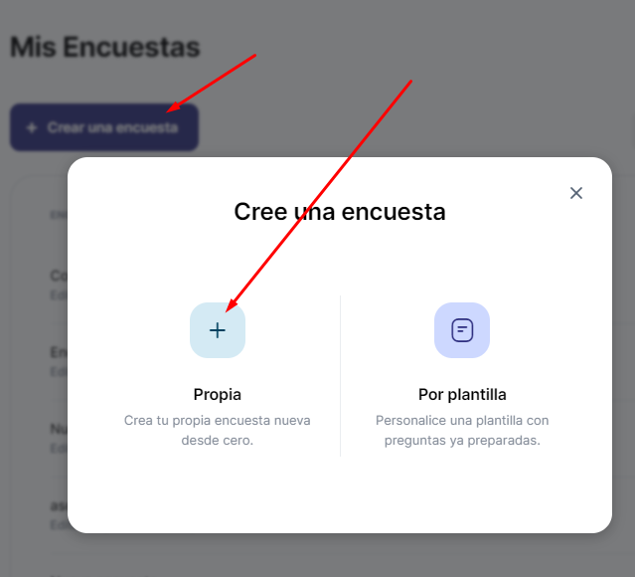
2
3- Tipear texto "Encuesta 1"

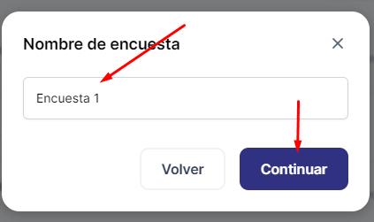
4
5

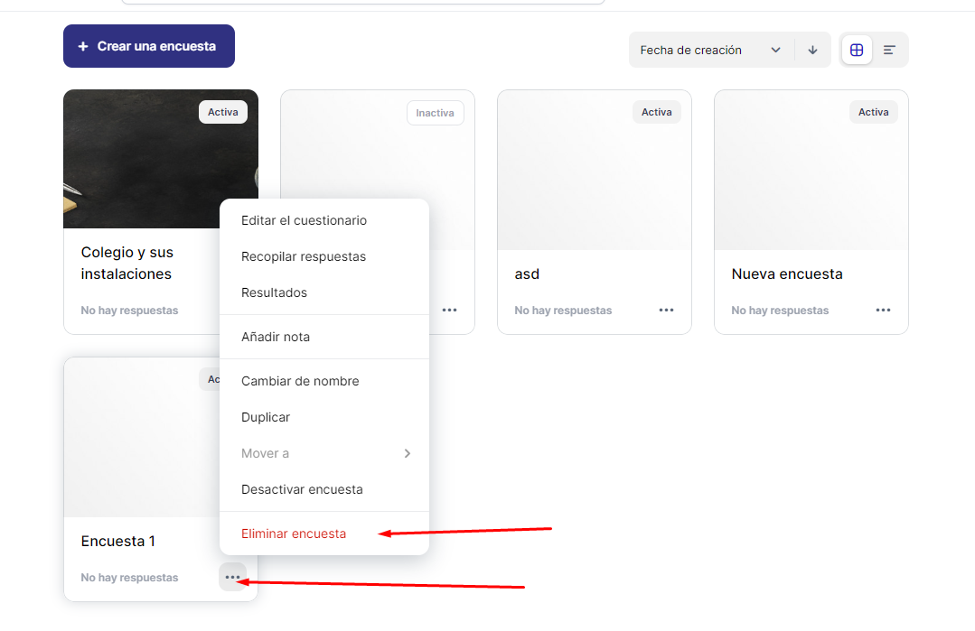

7

6

CP 2
 | SISTEMA |  |  | Survio (https://www.survio.com/es/)

 | FUNCIONALIDAD |  |  | 4 Crear encuesta (Ciclo de vida)

Ambiente de pruebas:
 | Plataforma: | Google Chrome 119.0.6045.160 |  |  |  | CP 2 |  | INCIDENTE:
 |  |  |  |  |  |  |  | Descripción del incidente:
 | SO: | Windows 10 pro
 | Versión de SO: | 22H2 |  |  |  |  |  | Nota: | No se puede probar que se mantiene activa en el tiempo porque da error al cambiar la fehca de la computadora. Todas los CP que implicarna cambios de fecha, debieron ser ejecutados con anterioridad, siendo este el último día que se tenía para la ejecución de los CP, no va a ser posible ejecutar los que tengan esta característica.

 |  | Entrada |  | Resultado esperado
 |  | Evento | Guarda | Acción | Estado
 |  | Se crea encuesta |  | Nombrar encuesta | ACTIVA
 |  | Duración de la encuesta | Configuración de estado = "OFF" |  | ACTIVA

 |  | Resultado obtenido: |  | Por defecto se crea con Duración de encuesta OFF

1
2
3- Tipear texto "Encuesta 1"

4
5

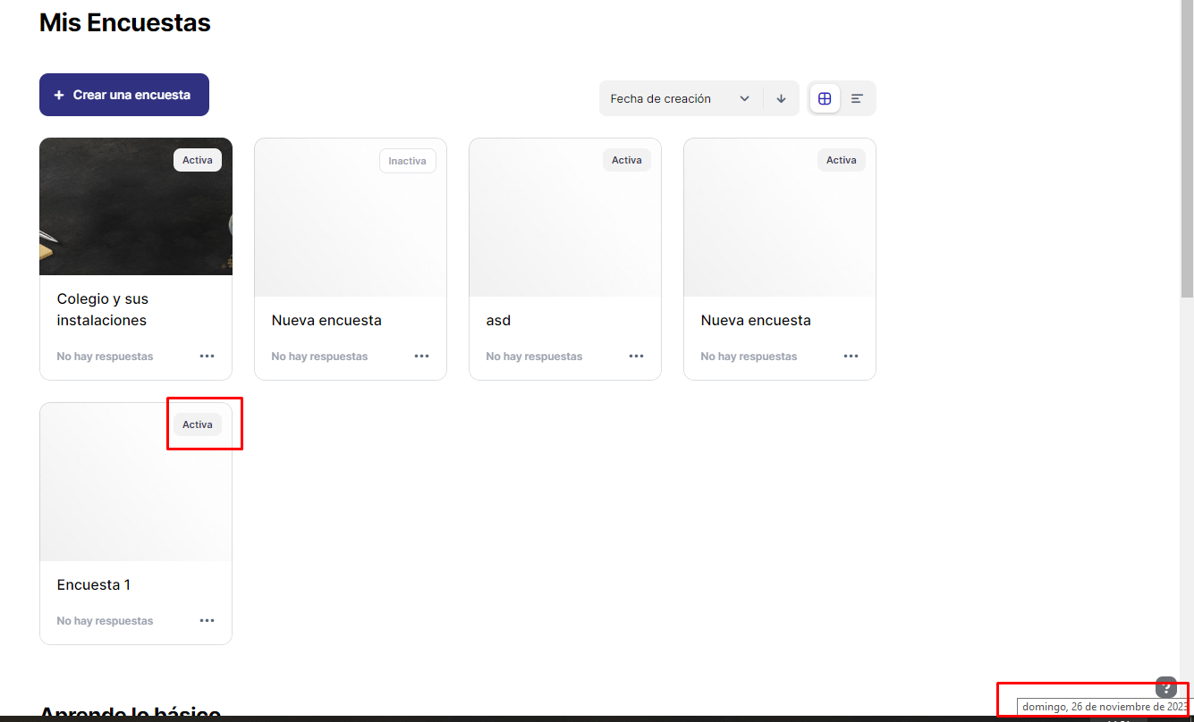

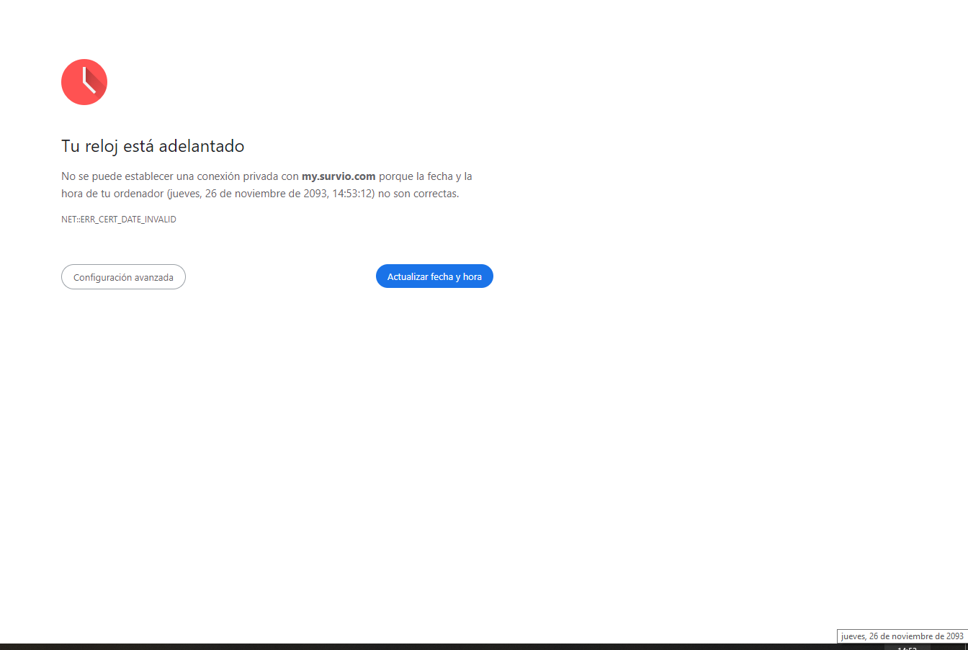

 |  |  |  |  |  |  | Prueba de que por defecto se crea en estado desactivado

CP 3
 | SISTEMA |  |  | Survio (https://www.survio.com/es/)

 | FUNCIONALIDAD |  |  | 4 Crear encuesta (Ciclo de vida)

Ambiente de pruebas:
 | Plataforma: | Google Chrome 119.0.6045.160 |  |  |  | CP 3 |  | INCIDENTE:
 |  |  |  |  |  |  |  | Descripción del incidente:
 | SO: | Windows 10 pro
 | Versión de SO: | 22H2 |  |  |  |  |  | Nota: | No se puede probar las activaciónes con cambio de fecha del ordenador.

 |  | Entrada |  | Resultado esperado
 |  | Evento | Guarda | Acción | Estado
 |  | Se crea encuesta |  | Nombrar encuesta | ACTIVA
 |  | Duración de la encuesta | Duración encuesta = "on" Fecha inicio encuesta > Fecha de hoy > Fecha Final encuesta | Pasa a estar inactiva | INACTIVA
 |  | Duración de la encuesta | Duración encuesta = "off" | Mantiene estado | INACTIVA

 |  | Resultado obtenido: |  | Cambia a estado inactiva automáticamente una vez cambiada las fechas

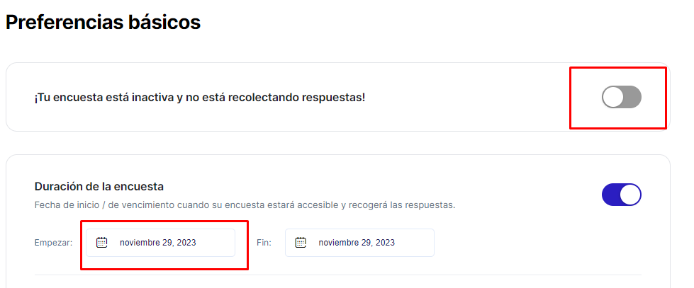

 |  |  |  |  |  |  | Al cambiar la fehca de inicio, pasa a INACTIVA autoamáticament
 |  |  |  |  |  |  | No es necesario desactivar la duración de la encuesta

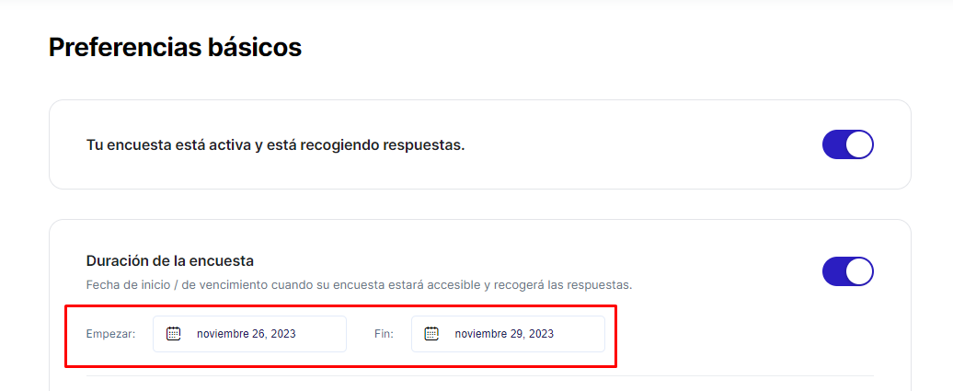

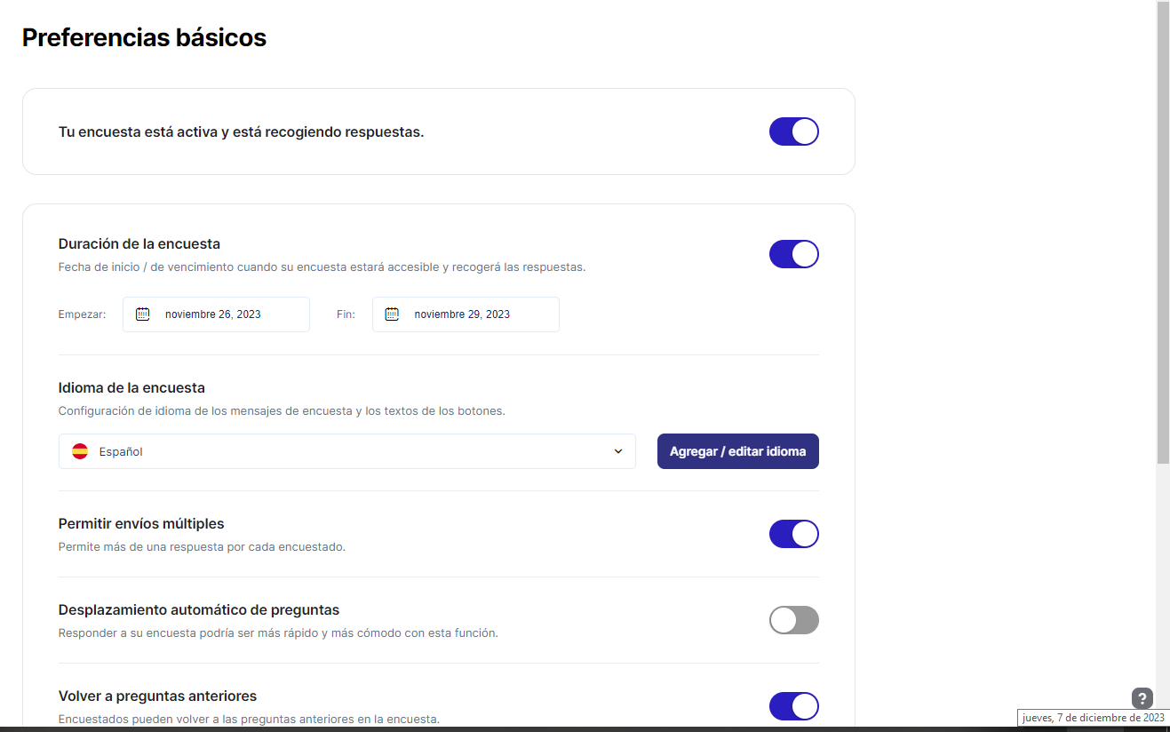

 |  |  |  |  |  |  |  | En este caso, tampoco funcionó el cambio de fecha de la computadora

CP 4
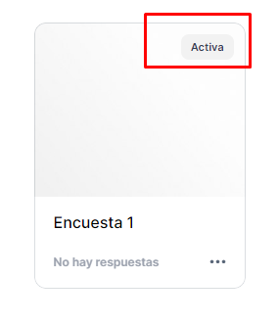
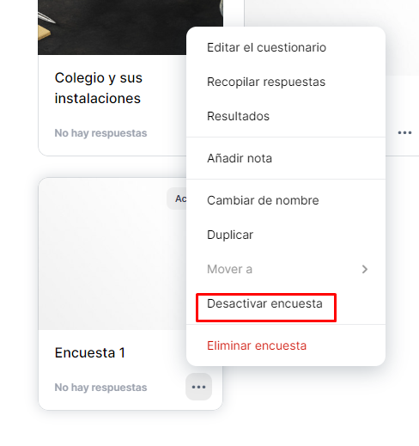
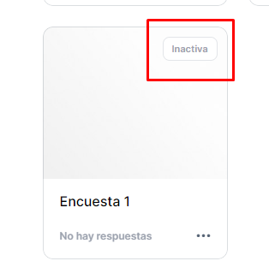
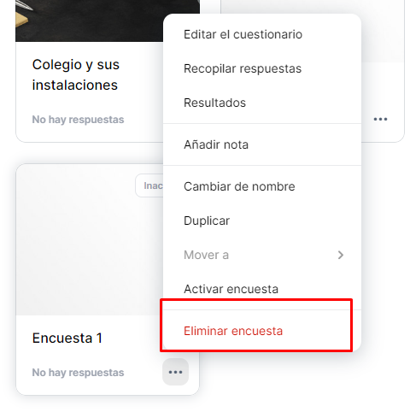
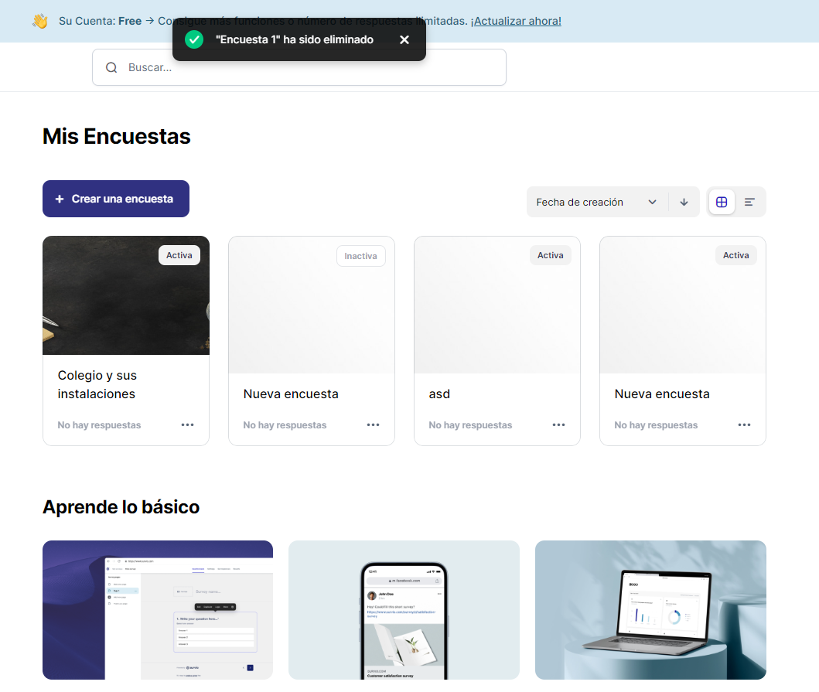
 | SISTEMA |  |  | Survio (https://www.survio.com/es/)

 | FUNCIONALIDAD |  |  | 4 Crear encuesta (Ciclo de vida)

Ambiente de pruebas:
 | Plataforma: | Google Chrome 119.0.6045.160 |  |  |  | CP 4 | INCIDENTE:
 |  |  |  |  |  |  | Descripción del incidente:
 | SO: | Windows 10 pro
 | Versión de SO: | 22H2 |  |  |  |  | Nota:

 |  | Entrada |  | Resultado esperado
 |  | Evento | Guarda | Acción | Estado
 |  | Se crea encuesta |  | Nombrar encuesta | ACTIVA
 |  | Configuración de encuesta | Configuración de estado = "OFF" | Desactivar manualmente | INACTIVA
 |  | Eliminada |  | Eliminar | FIN

 |  | Resultado obtenido: |  | Se elimina desde el estado INACTIVA correctamente

CP 5.
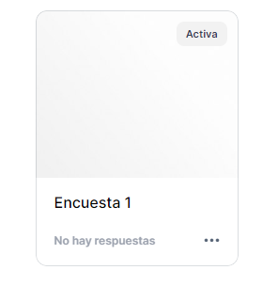
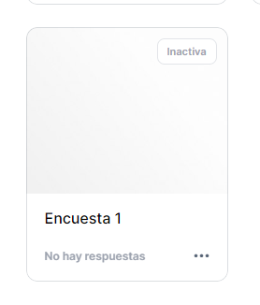
 | SISTEMA |  |  | Survio (https://www.survio.com/es/)

 | FUNCIONALIDAD |  |  | 4 Crear encuesta (Ciclo de vida)

Ambiente de pruebas:
 | Plataforma: | Google Chrome 119.0.6045.160 |  |  |  | CP 5 | INCIDENTE:
 |  |  |  |  |  |  | Descripción del incidente:
 | SO: | Windows 10 pro
 | Versión de SO: | 22H2 |  |  |  |  | Nota: | No se pudo probar si se activa automáticamente cuando llega a la fecha configurada de Inicio ya que la web no toma cambios de fecha.

 |  | Entrada |  | Resultado esperado
 |  | Evento | Guarda | Acción | Estado
 |  | Se crea encuesta |  | Nombrar encuesta | ACTIVA
 |  | Configuración de encuesta | Configuración de estado = "OFF" | Desactivar manualmente | INACTIVA
 |  | Duración de la encuesta | Duración encuesta = "on" Fecha inicio encuesta ≤ Fecha de hoy ≤ Fecha Final encuesta | Activar | ACTIVA

 |  | Resultado obtenido: |  | Al configurar Duración de encuesta, se activala encuesta

CP 6
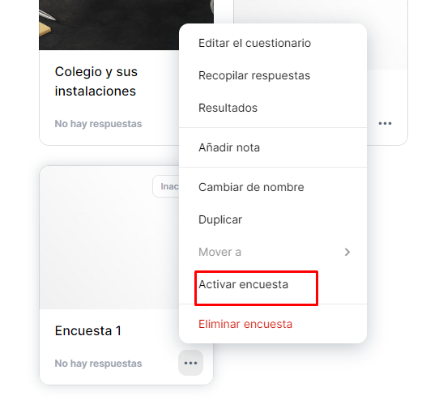
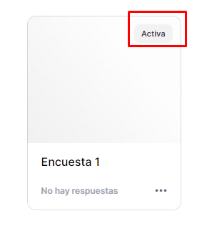
 | SISTEMA |  |  | Survio (https://www.survio.com/es/)

 | FUNCIONALIDAD |  |  | 4 Crear encuesta (Ciclo de vida)

Ambiente de pruebas:
 | Plataforma: | Google Chrome 119.0.6045.160 |  |  |  | CP 6 | INCIDENTE:
 |  |  |  |  |  |  | Descripción del incidente:
 | SO: | Windows 10 pro
 | Versión de SO: | 22H2 |  |  |  |  | Nota:

 |  | Entrada |  | Resultado esperado
 |  | Evento | Guarda | Acción | Estado
 |  | Se crea encuesta |  | Nombrar encuesta | ACTIVA
 |  | Configuración de encuesta | Configuración de estado = "OFF" | Desactivar manualmente | INACTIVA
 |  | Configuración de encuesta | Configuración de estado = "ON" | Activar manualmente | ACTIVA

 |  | Resultado obtenido: |  | Pasa manualmente a todos los estados

CP 8
 | SISTEMA |  |  | Survio (https://www.survio.com/es/)

 | FUNCIONALIDAD |  |  | 4 Crear encuesta (Ciclo de vida)

Ambiente de pruebas:
 | Plataforma: | Google Chrome 119.0.6045.160 |  |  |  | CP 8 | INCIDENTE:
 |  |  |  |  |  |  | Descripción del incidente:
 | SO: | Windows 10 pro
 | Versión de SO: | 22H2 |  |  |  |  | Nota:

 |  | Entrada |  | Resultado esperado
 |  | Evento | Guarda | Acción | Estado
 |  | Se crea encuesta |  | Nombrar encuesta | ACTIVA
 |  | Duración de la encuesta | Configuración de estado = "ON" Ingresar una fecha de inicio menor a la de fin | Que no permita y de msj de que "La fecha de inicio debe ser menor a la de fin" | ACTIVA

 |  | Resultado obtenido: |  | No permite cambiarlo para fechas anteriores a Inicio

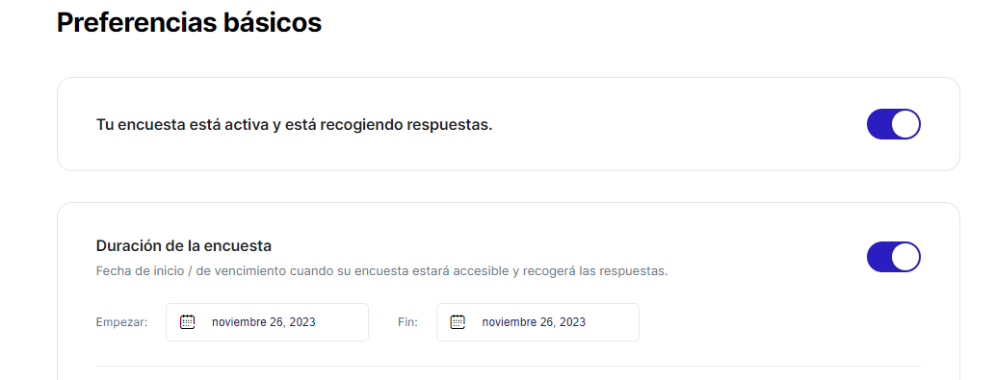

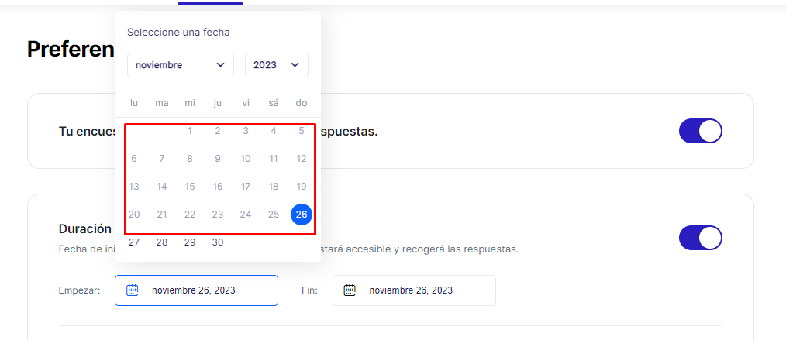

 |  |  |  |  |  | No permite ingresar fechas anteriores a "Hoy"

 |  |  |  |  |  | Al cambiar la fecha de inicio cambia automáticamente la fecha de fin

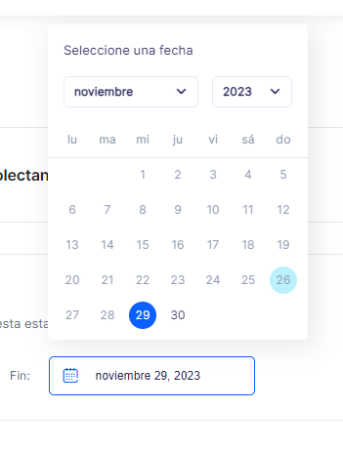

 |  |  |  |  |  | No permite cambiar lo para fechas anteriores a Fecha de Inicio

